VG Karl-Marx-Straße
Leistungsverzeichnis Verwaltungsgebäude Karl-Marx-Str. 21 in 15926 Luckau

Winterdienst inkl. Haftpflichtversicherung unter Berücksichtigung der derzeit gültigen Straßenreinigungssatzung der Stadt Luckau

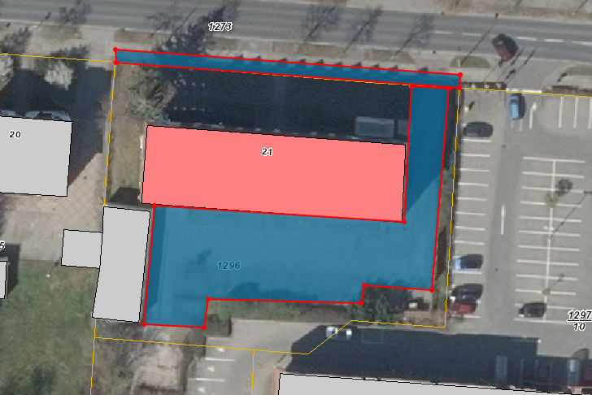
Leistungsort | Gesamtfläche in m² | Leistungsumfang | Preis je Einsatz netto
Gehweg. Karl-Marx-Straße | 80 | Mo-Sa bis 07:00 und weiterhin bis 20:00 Uhr
 |  | Sonn- und Feiertag in der Zeit von 09:00 - 20:00 Uhr
Parkplatz mit Zuwegung (Kleinstein- und Rasenfugenpflaster) | 750 | Mo-Fr bis 05:30 Uhr und von 15:00 - 20:00 Uhr
Summe netto | 830 |  | 0.00 €

Sonderleistung (nach Abstimmung mit dem Auftraggeber durchzuführen) |  | Abtransport von Schneemassen, wenn Platzkapazität nicht mehr ausreicht
 |  | Preis/ m³ (netto):

alle gelb hinterlegten Felder sind auszufüllen

Kreisarchiv
Leistungsverzeichnis Kreisarchiv Luckau, Nonnengasse 2 in 15926 Luckau

Winterdienst inkl. Haftpflichtversicherung unter Berücksichtigung der derzeit gültigen Straßenreinigungssatzung der Stadt Luckau
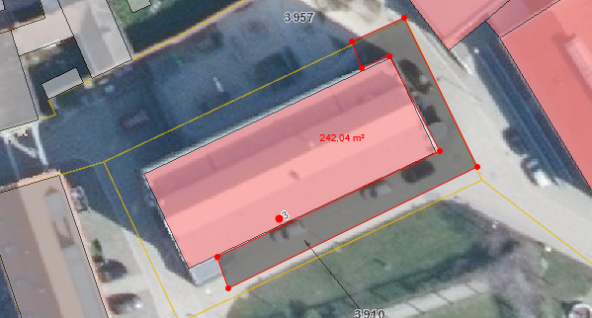
Leistungsort | Gesamtfläche m² | Leistungsumfang | Preis je Einsatz netto
Hoffläche / Parkplatz inkl. Hintereingang und Treppe | 242 | Mo-Sa bis 07:00 Uhr und weiterhin bis 20:00 Uhr
 |  | Sonn- und Feiertage 9:00 Uhr bis 20:00 Uhr gemäß Ortssatzung
Sonderleistung (nach Abstimmung mit dem Auftraggeber durchzuführen) |  | Abtransport von Schneemassen, wenn Platzkapazität nicht mehr ausreicht
 |  | Preis/ m³ (netto):
Summe netto | 242 |  | 0.00 €

alle gelb hinterlegten Felder sind auszufüllen

BKZ
Leistungsverzeichnis BKZ, Südpromenade 8a in 15926 Luckau

Winterdienst inkl. Haftpflichtversicherung unter Berücksichtigung der derzeit gültigen Straßenreinigungssatzung der Stadt Luckau
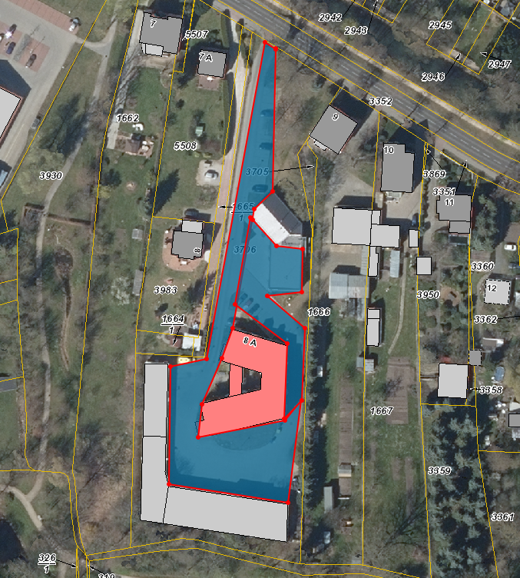
Leistungsort | Gesamtfläche in m² | Leistungsumfang | Preis je Einsatz netto
Gehweg- und Einfahrtsbereich, Zufahrten, PKW-Stellplätze, Flächen vor dem Garagenkomplex sowie Zugänge | 2,722 | Tag und Nacht, 24 Std.
Summe netto | 2,722 |  | 0.00 €

Sonderleistung (nach Abstimmung mit dem Auftraggeber durchzuführen) |  | Abtransport von Schneemassen, wenn Platzkapazität nicht mehr ausreicht
 |  | Preis/ m³ (netto):

alle gelb hinterlegten Felder sind auszufüllen

Mönchhof
Leistungsverzeichnis Mönchhof 2 in 15926 Luckau
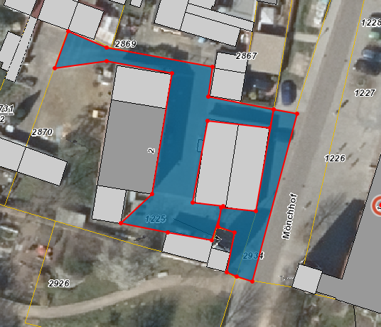
Winterdienst inkl. Haftpflichtversicherung unter Berücksichtigung der derzeit gültigen Straßenreinigungssatzung der Stadt Luckau

Leistungsort | Gesamtfläche in m² | Leistungsumfang | Preis je Einsatz netto
Innenhof, Fußweg, Garagen, Grundstückseinfahrten | 586 | Mo-Sa in der Zeit von 07:00 - 20:00 Uhr
 |  | Sonn- und Feiertag in der Zeit von 9:00 - 20:00 Uhr
Sonderleistung (nach Abstimmung mit dem Auftraggeber durchzuführen) |  | Abtransport von Schneemassen, wenn Platzkapazität nicht mehr ausreicht
 |  | Preis/ m³ (netto):
Summe netto | 586 |  | 0.00 €

alle gelb hinterlegten Felder sind auszufüllen

